Титульный
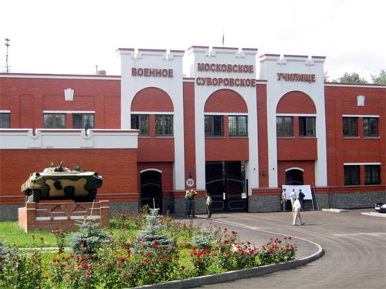
 | Федеральное государственное казённое общеобразовательное учреждение
 | Московское суворовское военное училище
 | Министерства обороны Российской Федерации

 | НОВОГОДНИЕ ГОЛОВОЛОМКИ

ДАЛЕЕ
Подготовила:
заведующий методическим кабинетом
Быкова Елена Юрьевна

 | Москва - 2013

Регистрация
С НАСТУПАЮЩИМ!

Пусть Новый Год скорее наступает,
Подарит всем лишь то, что каждый пожелает,
Побольше доброты, внимания и ласки,
Чтобы нам жилось и впрямь как в старой русской сказке,
Чтоб каждый зашагал смелее вверх, вперед,
Чтоб счастью вместо бед настал скорей черед,
Чтоб в доме грел огонь, и сердце билось чаще,
Чтоб чувства были сильными и только настоящими!
Чтобы в любви мог каждый взаимно утонуть,
НАЧАЛИ
Чтобы жилось всем лучше в наступающем году!

анаграммы
АНАГРАММЫ

 |  | РАСШИФРУЙТЕ АНАГРАММЫ, ВВЕДИТЕ ОТВЕТЫ В ЯЧЕЙКИ ПО БУКВАМ.

1. | ГЕН+УРОК+ЧАС |  |  | 2. | ШКОЛА+ПУХ | 3. | КОМПАС+АШЕН

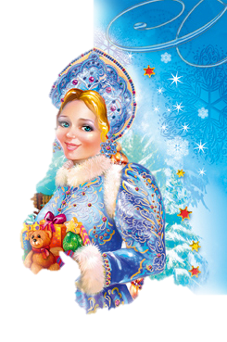

 |  |  |  | 4. | ГНИЛАРЯД

 |  |  | Разгадайте все анаграммы!
ДАЛЕЕ

снегурочкахлопушкашампанскоегирлянда

песни
ИЗ ПЕСНИ СЛОВ НЕ ВЫКИНЕШЬ

 |  | 1. |  |  |  |  |  |  |  | ВСТАВТЕ ПРОПУЩЕННЫЕ СЛОВА В ТЕКСТЫ ПЕСЕН.

1. | Пять минут, пять минут! |  |  |  |  |  |  |  | 2. | Ждет моих подарочков ребятня.
 | Бой часов раздастся |  |  |  |  |  |  | ! |  | И тебе |  |  | от меня! |  | 1 | 0
 | Пять минут, пять минут! |  |  |  |  |  |  |  |  | Наконец |  |  |  | все мечты: | 2 | 0
 | Помиритесь те, кто |  |  |  |  |  | ! |  |  | Лучший мой подарочек - это ты! |  |  |  |  | 3 | 0
 |  |  |  |  |  |  |  |  |  |  |  |  |  |  | 4 | 0
 |  |  |  |  |  |  |  |  |  |  |  |  |  |  | 5 | 0
 |  |  |  |  |  |  |  |  |  |  |  |  |  |  | 6 | 0
3. | Сколько на елочке |  |  |  |  |  | 4. | Остыли реки и |  |  |  | остыла |  |  | 7 | 0
 |  |  |  | цветных, |  |  |  | И чуть |  |  | дома. |  |  |  | 8 | 0
 | Розовых |  |  |  | , |  |  | Это в городе тепло и сыро, |  |  |  |  |  |  | 9 | 0
 | Шишек золотых! |  |  |  |  |  |  | Это в городе тепло и сыро, |  |  |  |  |  |  | 10 | 0
 |  |  |  |  |  |  |  | А за городом зима, зима, зима. |  |  |  |  |  |  |  | 0

ДАЛЕЕ
 |  | 5. | Кто зажег мне елочку такую?
 |  |  | Не иначе как |  |  |  |  | друг.
 |  |  | Не боюсь я |  |  | ледяную —
 |  |  | Огоньки горят вокруг.

текст
РАСПУТАЙТЕ ТЕКСТ

 |  |  |  |  |  |  | РАСПУТАЙТЕ ПОСЛОВИЦУ И
 |  |  |  |  |  |  | ВВЕДИТЕ ЕЁ В ЯЧЕЙКИ, НЕ ПРОПУСКАЯ ЗНАКИ ПРИПИНАНИЯ

 | ПОВОРОТ |  | К |  |  | ГОД - |  |  | НОВЫЙ |  |  | ВЕСНЕ

 |  |  |  |  |  |  |  |  |  |  |  |  |  |  |  | Пишите заглавными буквами!

ЕГО | ПРОВЕДЕШЬ! |  |  | ТАК |  |  | И |  |  | ГОД, |  | НОВЫЙ |  | КАК |  |  | ВСТРЕТИШЬ

 | Будьте внимательны при вводе слов в ячейки - не пропускайте знаков препинания!

И | ПОСЕЯНО - |  | ЧТО |  | СНЕГ |  |  | ВЗОЙДЁТ! |  |  | ПРОЙДЁТ, |  | А |  | СОЙДЁТ, |  |  | ЗИМА

ДАЛЕЕ
Будьте внимательны при вводе слов в ячейки - не пропускайте знаков препинания!

 |  | НОВЫЙГОД -КВЕСНЕПОВОРОТ!
 |  | КАКВСТРЕТИШЬНОВЫЙГОД,ТАКЕГОИПРОВЕДЁШЬ!
 |  | ЗИМАПРОЙДЁТ,ИСНЕГСОЙДЁТ,АЧТОПОСЕЯНО -ВЗОЙДЁТ!

Оценка
Оценка

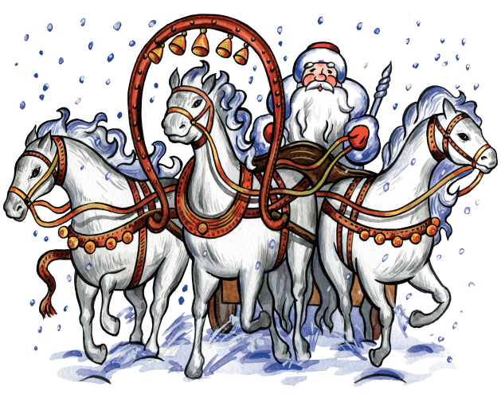

тестирование закончено

Источники
 | Источники:

http://www.moi-universitet.ru/do/directions/mm/exceltest/#.Uf9nAKz-vXQ

http://www.krossw.ru/cgi-bin/anagramma.pl?zapro=%E0%E8%EC%F0%FF

http://pochta.dedmoroz.ru/upload/blog/bd3/ijxyc%20asrepeg%20kraoshtb.jpg

http://im2-tub-ru.yandex.net/i?id=177688414-25-72&n=21
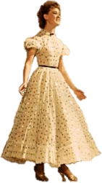
http://www.supertosty.ru/texts/teksty_pesen/66_zastolnye_pesni_v_novyy_god.html

http://www.forlove.com.ua/10-luchshih-pesen-pro-novyy-god

http://www.miloliza.com/detskie-pesni-pro-novy-god.html

http://www.romance.ru/cgi-bin/index.cgi?page=141&item=406&sort=H1&pagenum=0

http://mlovely.ru/files/0_3328.jpg

